상품제안서
봉투칼 금은장셋트 | 상품코드: F13389

 |  |  |  |  |  | 02-412-0044 | www.easy1.co.kr
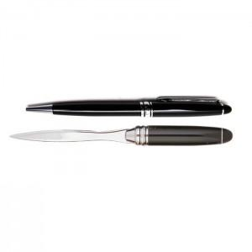

【상세/제작정보】 | 300개이하는 10,000원의 인쇄비가 추가됩니다.(실크인쇄)

【인쇄/포장옵션】 | 실크 / OPP(비닐)

【공급단가】 | 수량 | 100~ | 500~ | 1,000~ | 3,000~
*VAT별도 | 단가 | 3,920원 | 3,770원 | 3,630원 | 3,480원

【상품 URL】 | https://dev.easy1.co.kr:443/src/goods_detail.php?gdno=13389

